상품제안서
R025 투게더 레디백 14인치 미니 캐리어 주문제작 인쇄 | 상품코드: F29230

 |  |  |  |  |  |  | 02-412-0044 | www.easy1.co.kr
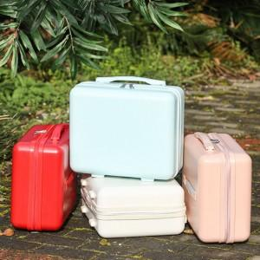

【상세/제작정보】

【인쇄/포장옵션】 | 풀칼라 / OPP(비닐)

【공급단가】 | 수량 | 100~ | 300~ | 500~ | 1,000~ | 3,000~
*VAT별도 | 단가 | 15,600원 | 15,340원 | 14,950원 | 14,690원 | 14,300원

【상품 URL】 | http://www.easy1.co.kr/src/goods_detail.php?gdno=29230

